Sheet1
Ước lượng kích thuớc phần mềm( Ngôn ngữ C#) :
FP = 169
LOC = AVC * FP= | 3680 | Chọn Organic
S = LOC /1000 = | 3.68
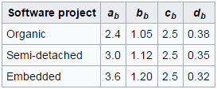
Ước lượng chi phí phần mềm( Semi - Detached software)
*Ước Lượng công sức :
E= ab X S^bb = | 5.5
*Ước lượng thời gian thực hiện
T=Cb X E^db = | 4.8
*Số người
P=E / T = | 1.1

